フローチャート
タイトル_フローチャート

 | 仕様書 リンク集 | トップ | フロー チャート | レイアウト UI配置 | 演出 | リソース一覧

ゲーム起動

演出①
タイトル表示演出

演出②
タイトル画面演出

①タイトル

遷移条件
プレイヤー4人の
エントリーが完了

演出③
タイトル→OP映像遷移演出

OP映像

演出
タイトル_演出

 | 仕様書 リンク集 | トップ | フロー チャート | レイアウト UI配置 | 演出 | リソース一覧

 | 演出① タイトル表示演出

 | 概要 |  |  |  |  |  | 再生時間(要調整) | 備考
 | ゲーム起動からタイトル表示まで |  |  |  |  |  | 2秒 |  2秒かけてタイトルロゴが浮かび上がる感じ

(520, 250)の場所から(520, 200)の場所へ移動しながらα値を２秒かけてあげていく
 | 使用シーンイメージ
 | 

 | 演出② タイトル画面演出

 | 概要 |  |  |  |  |  | 再生時間(要調整) | 備考
 | キー入力を受け付けるまでのタイトル画面での演出 |  |  |  |  |  | 0.8秒 |  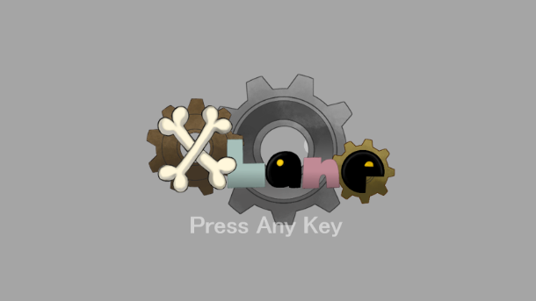  0.4秒かけてフェードイン・フェードアウトをループする
タイトル表示終了後から
アニメーション開始
0.4秒かけてフェードイン
 | 使用シーンイメージ

0.4秒かけてフェードアウト

